DATA INPUT
INTEGRASI VBA EXCEL ETABS
UNIVERSITAS JENDERAL SOEDIRMAN - S1 TEKNIK SIPIL
KAUTSAR ALFARIDZI - H1B022084

A. INPUT GRID & KETINGGIAN STORY (LANTAI)

Grid X (Garis) | X = | 5 | garis
Grid Y (Garis) | Y = | 5 | garis
Spacing X | Lx = | 6 | m
Spacing Y | Ly = | 6 | m
Jumlah Lantai (Story) | n = | 10 | lantai
Tinggi Lantai (Story) | Z = | 5 | m

B. INPUT MATERIAL & DIMENSI ELEMEN

Mutu Beton | F'c = | 30 | Mpa
Mutu Baja | Fy = | 420 | Mpa
Berat Jenis Beton | gc = | 24 | kN/m3
Lebar Kolom | b = | 0.5 | m
Tebal Kolom | h = | 0.5 | m
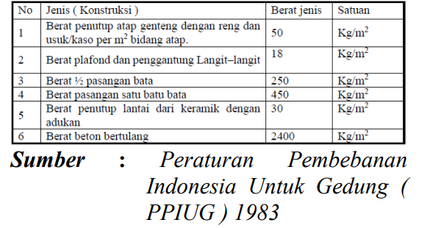
Lebar Balok | b = | 0.3 | m
Tebal Balok | h = | 0.4 | m
Tebal Pelat Lantai | Tp = | 0.12 | m
Diameter Tulangan Longitudional | Db = | 22 | mm
Diameter Tulangan Sengkang | Ds = | 12 | mm
Jumlah Tulangan Memanjang | nDb = | 4 | buah
Jumlah Kaki Tulangan Sengkang | nDs = | 4 | buah
Jarak sengkang | s = | 100 | mm

C. INPUT PEMBEBANAN

Beban Hidup Pelat Lantai | LL = | 4.79 | kN/m2 | SNI 1727:2020 PEMBEBANAN HIDUP
Beban Hidup Pelat Atap | LL = | 0.96 | kN/m2 | SNI 1727:2020 PEMBEBANAN HIDUP
BEBAN (SIDL) PELAT LANTAI
Beban SIDL Keramik | ADL = | 0.294 | kN/m2
Beban SIDL Plafon | ADL = | 0.177 | kN/m2
Jumlah Beban SIDL | QADL = | 0.471 | kN/m2
BEBAN (SIDL) PARTISI
Beban 1/2 Pasangan Bata | ADL = | 2.5 | kN/m2

D. INPUT GEMPA (RESPON SPEKTRUM)

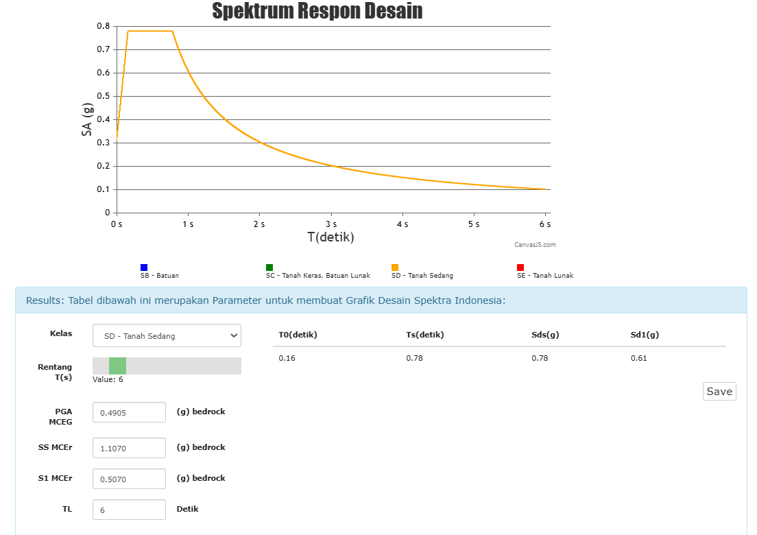
BEBAN GEMPA
Spektrum Respon Desain Daerah | RS = | Yogyakarta
Soil Type | KELAS = | D
Peak Ground Acceleration | PGA = | 0.4905 | (g) bedrock
SS MCEr | SS = | 1.107 | (g) bedrock
S1 MCEr | S1 = | 0.507 | (g) bedrock
TL | TL = | 6 | detik
T0 | T0 = | 0.16 | detik
Ts | Ts = | 0.78 | detik
Sds | Sds = | 0.78 | (g)
Sd1 | Sd1 = | 0.61 | (g)
Response Modification Factor | R = | 8
Omega (System Overstrength) | Ω = | 3
Deflection Amplification | Cd = | 5.5
Occupancy Importance | I = | 1

